学習内容
Python環境の設定（WindowsにPythonをインストールする）

 | すでに自分の環境にPythonがインストールされていましたが、

 | Ｐｙｔｈｏｎ以外のライブラリも一緒にインストールしてくれるアナコンダも入れたいともいます。
 | Ｐｙｔｈｏｎが入っている状態でのアナコンダのインストールがどのような挙動になるか
 | わからない状況ですがこのまま進めてみたいと思います。

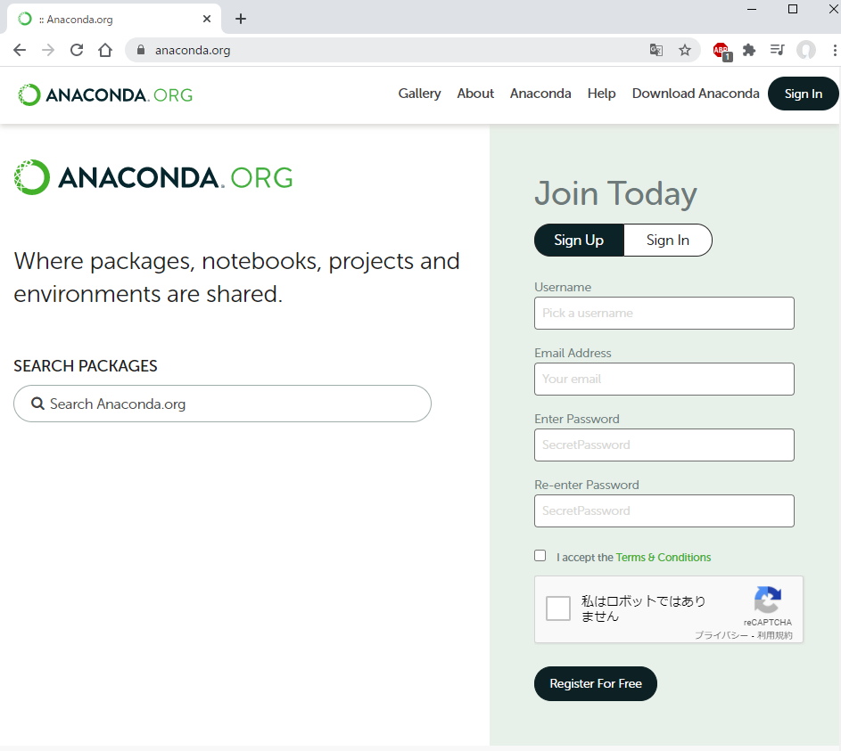

 | Download Anaconda から

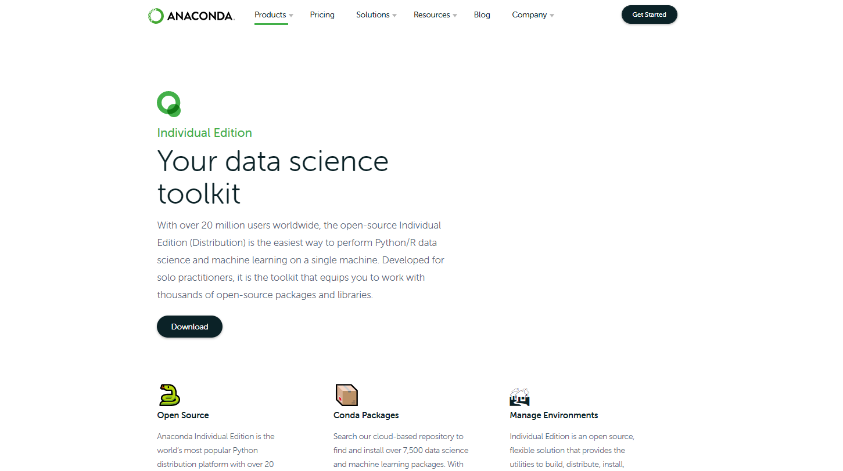

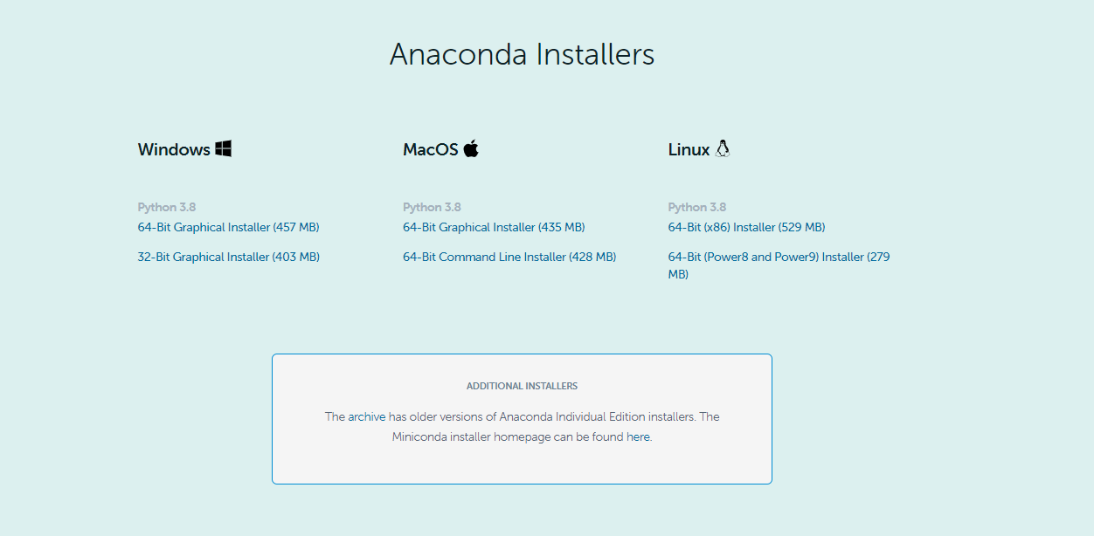

 | 上記のように進みダウンロードを開始します。

 | デスクトップに.exeがダウンロードされたのでこちらを実行します。

 | 手順は指示に沿ってそのまま進めるだけです。

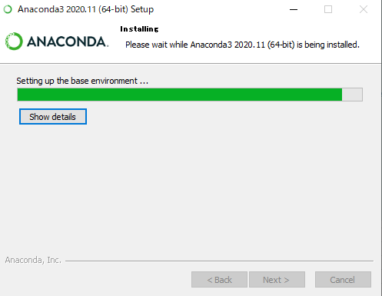

 | ダウンロードが開始されたので待ちます。

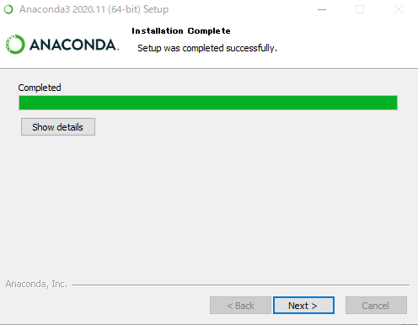

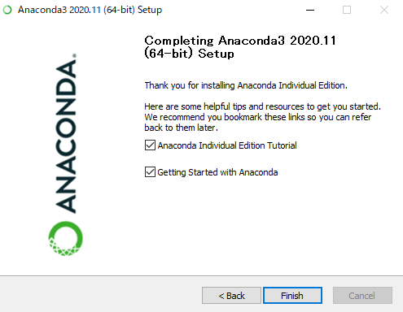

 | 完了です。

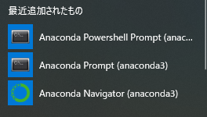
 | コマンドプロンプトを開きます。
 | Windowsボタンを押すと
 | アナコンダ用のコマンドプロンプトが出るようになります。

 | コマンドプロンプトを開き、Pythonと打つと

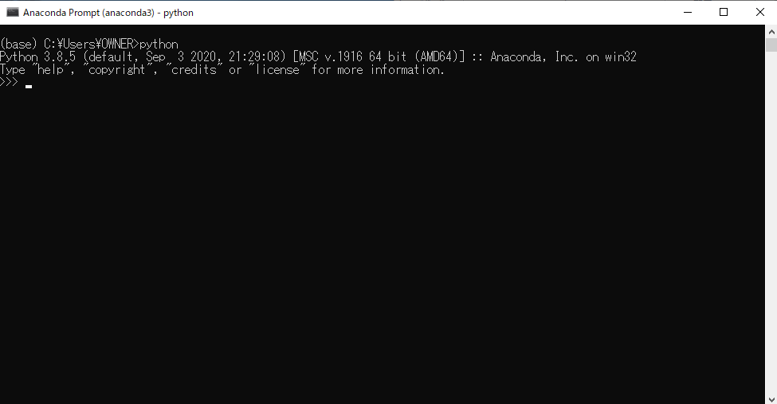

 | 上記図のようにＰｙｔｈｏｎのバージョンを確認することができました。

 | where python

 | と打つと

 | Ｐｙｔｈｏｎのパスを見ることができます。
 | anaconda３の配下にＰｙｔｈｏｎの実行ファイルがあるので
 | これで正常にアナコンダがインストールができたことを確認できました。

Python環境の設定（WindowsにPycharmをインストールする）

 | 開発を行う際に、コマンドプロンプトからではなく、今回インストールするPycharmというIDEを使って
 | 開発を進めるので、そちらのインストールを行います。
 | URL | https://www.jetbrains.com/ja-jp/pycharm/

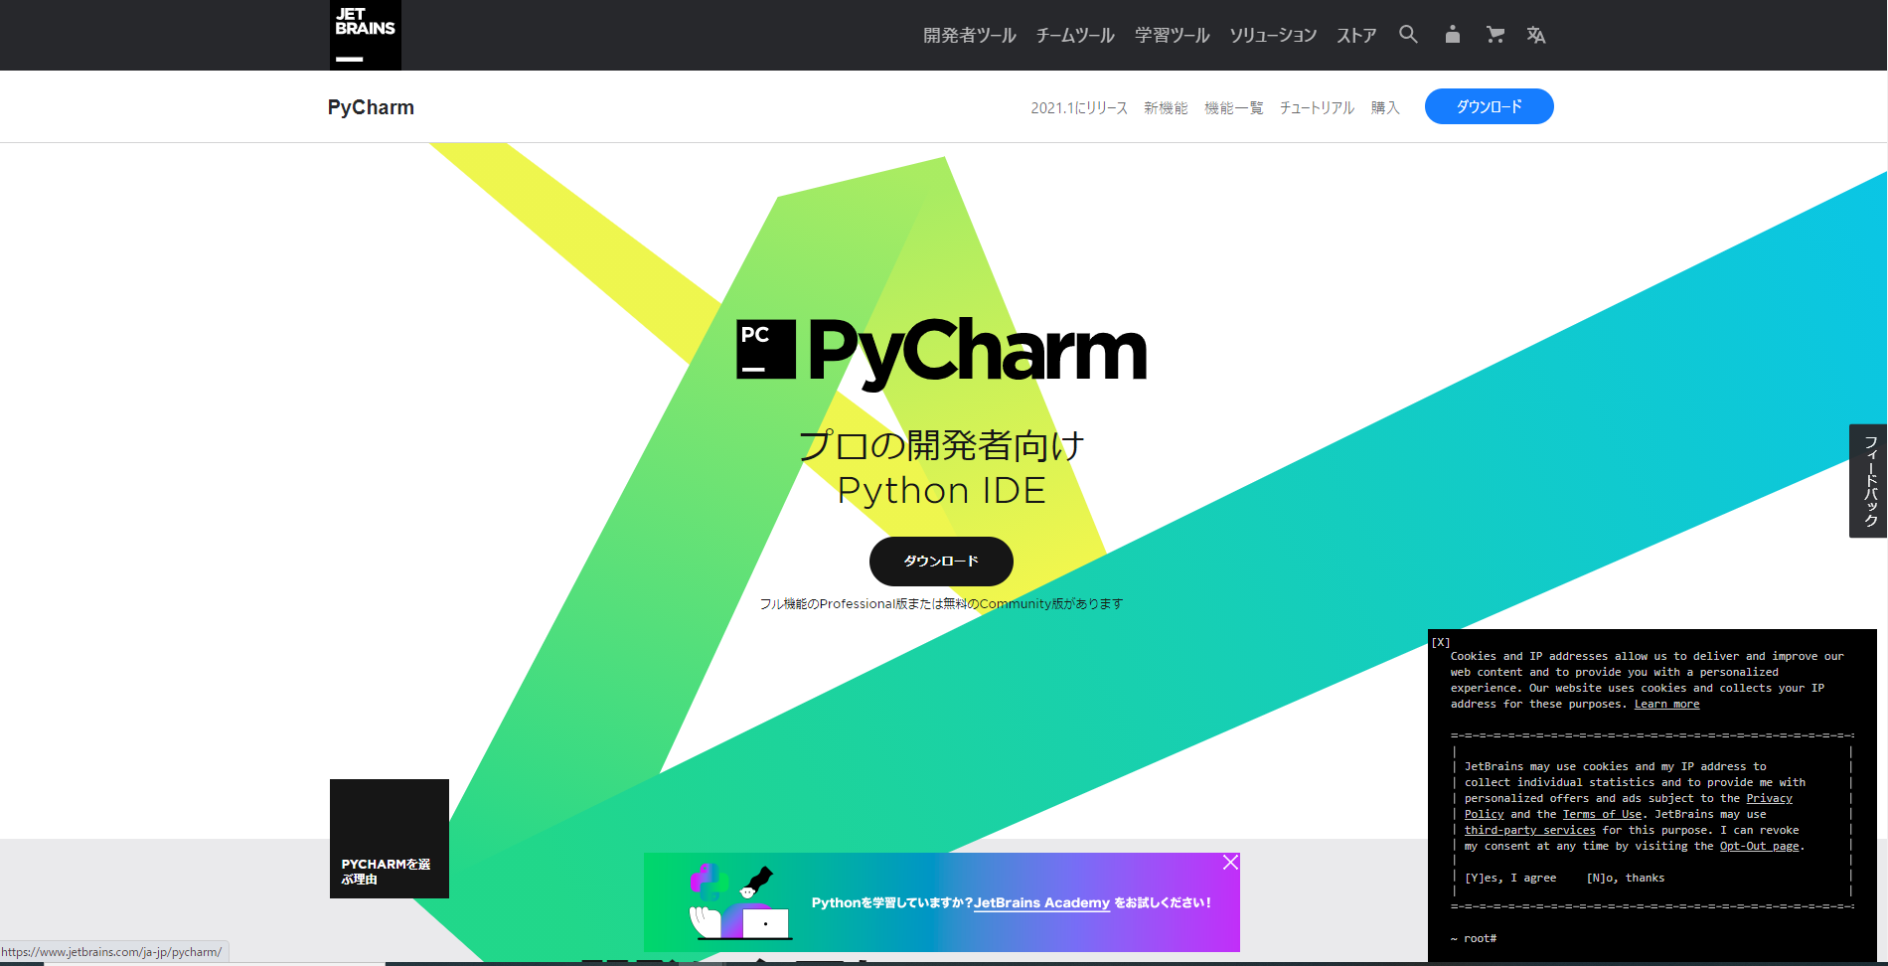



 | ダウンロードから

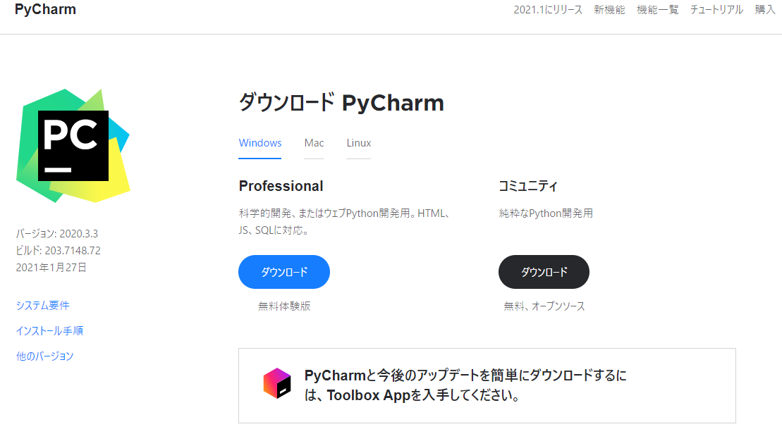

 | Professional の方をダウンロードします。

 | ダウンロードexeをダブルクリックしてダウンロードを開始します。

 | 設定等はいじらずに進めていきます。

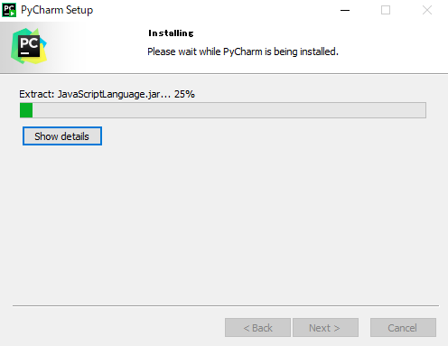
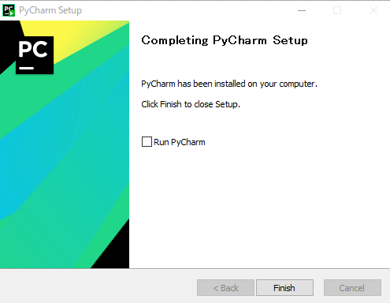

 | ダウンロードが完了したのでそのままfinishで閉じます。

 | Windowsボタンを押すとPycharmを実行できますのでこれを開きます。

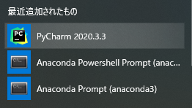

 | 起動するとライセンス認証を聞いてくるので30日間のお試し版を今回は使います。

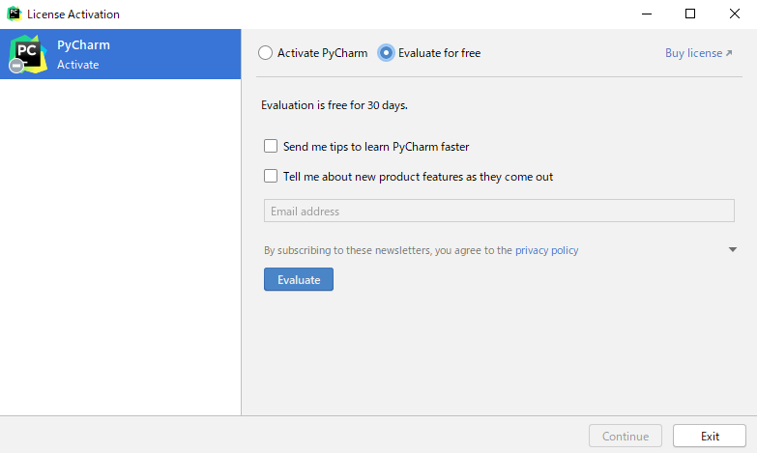

 | Evaluateを押すとPycharmの画面が開くのでNewProjectを押して次に進みます。

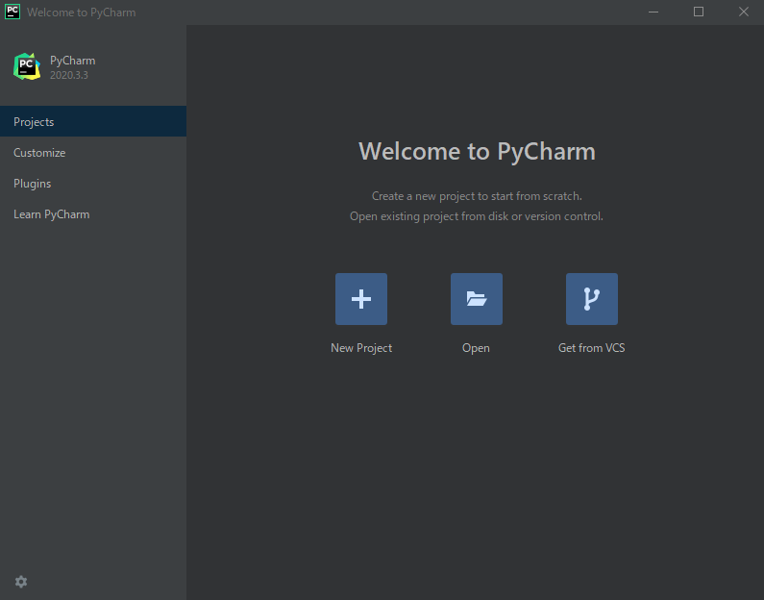

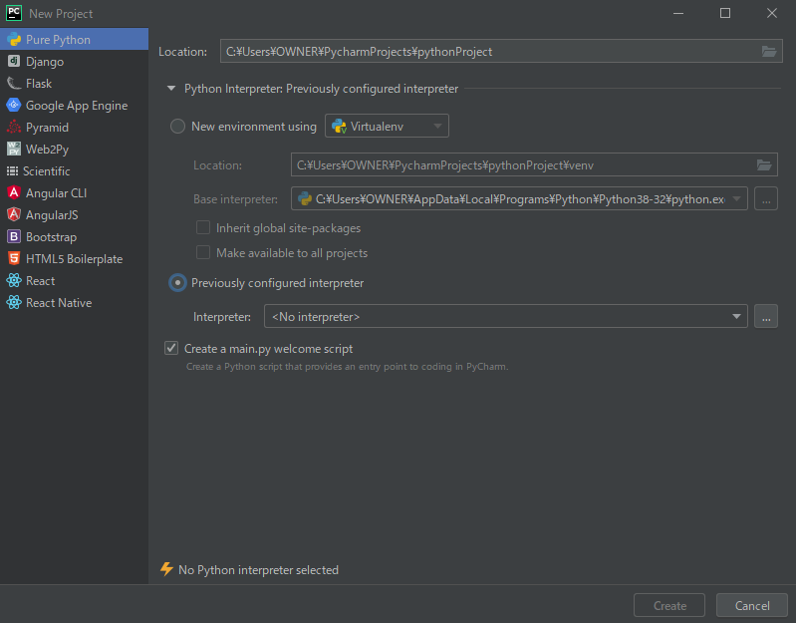

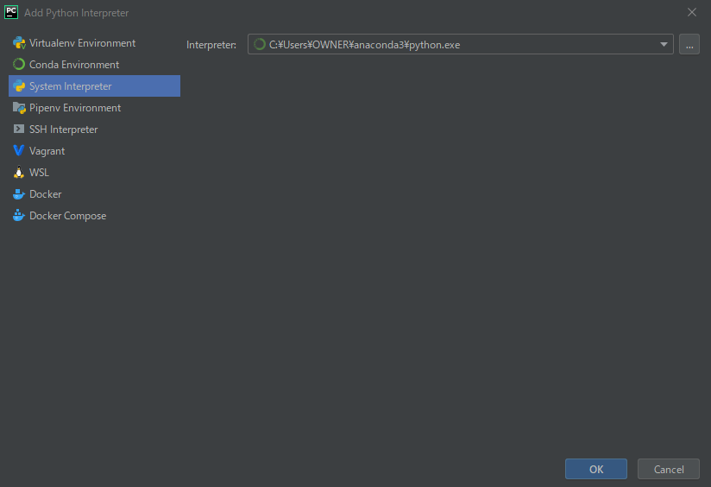

 | 上記↓順に選択し、Interpretにanaconda３配下のpython.exeを選択します。

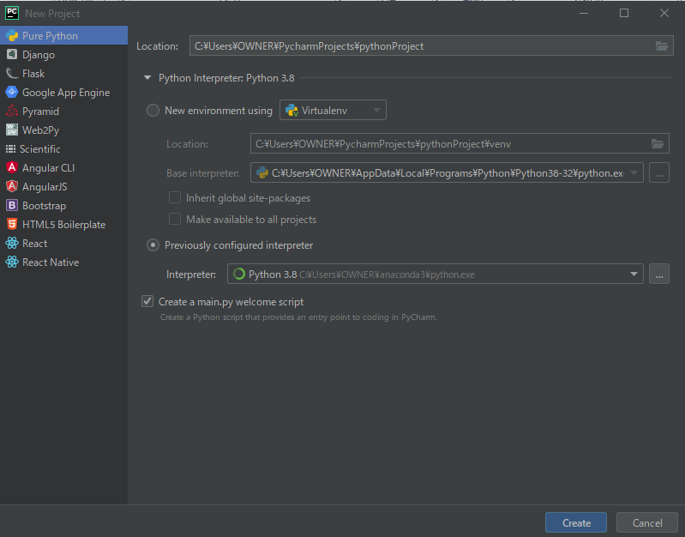

 | OKを押してcreateで新規開発を始めます。

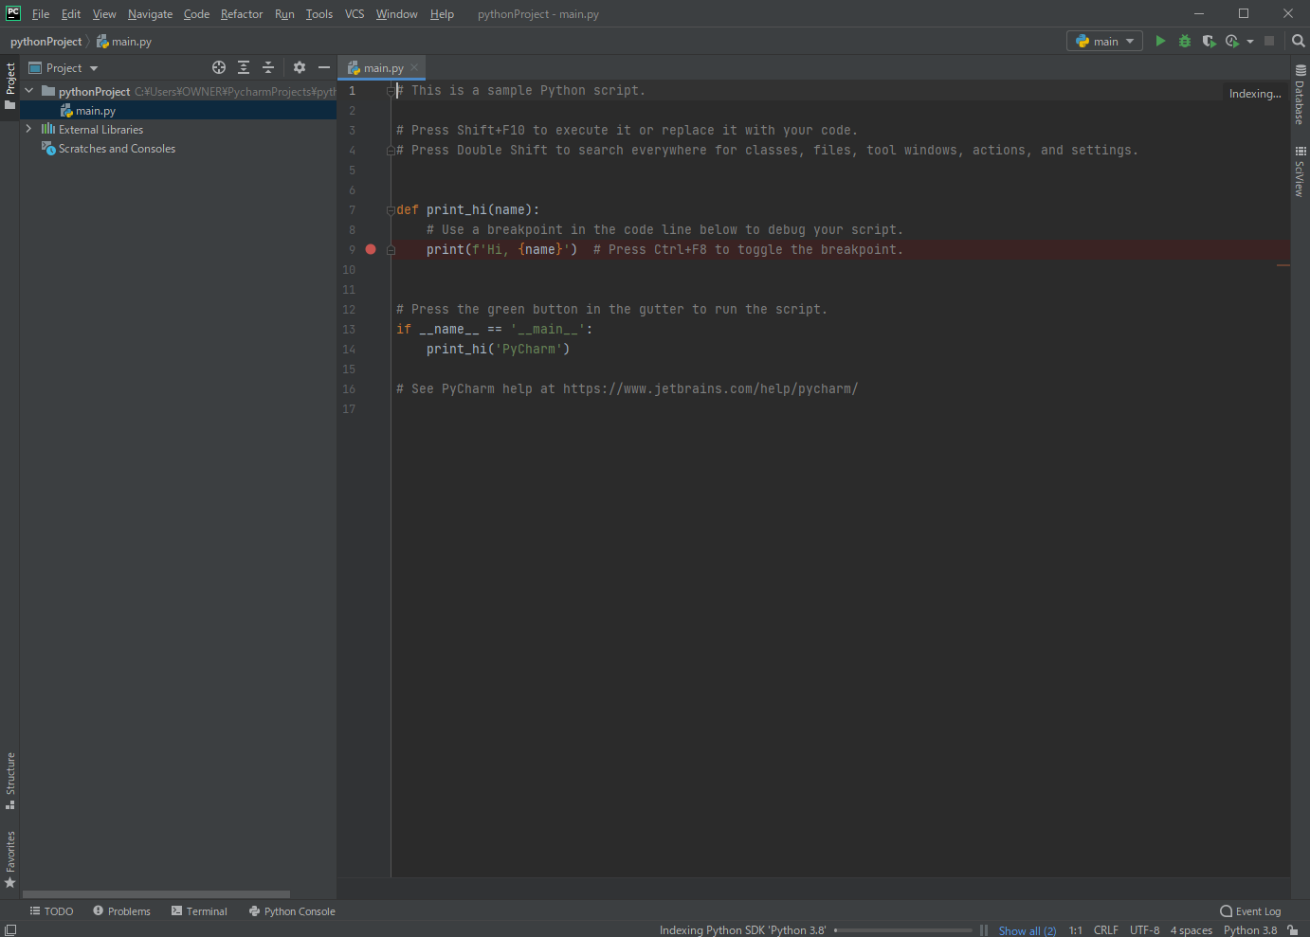

 | 立ち上がりました。

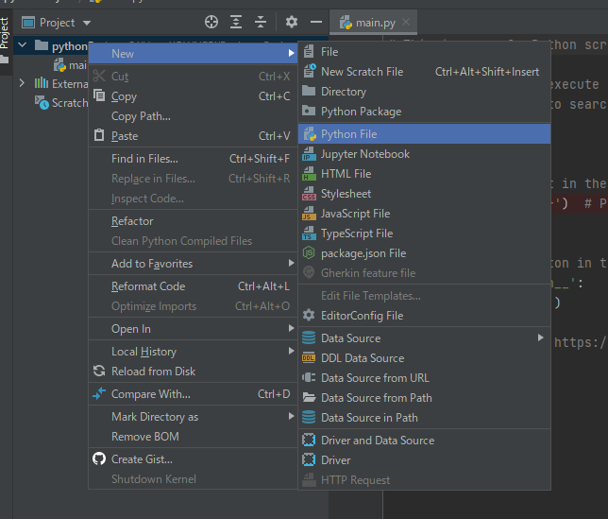

 | 新規でＰｙｔｈｏｎのファイルを作成し、実行できるかの確認を行います。
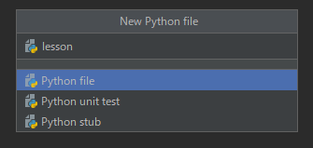
 | ファイル名をlessonにして
 | プロジェクトフォルダの中に
 | 新規でlesson.pyのファイルが
 | できたことを確認します。

 | 試しに
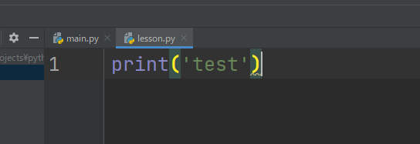

 | というスクリプトを走らせたいともいますが、どのように走らせるかの環境設定をしたいと思います。

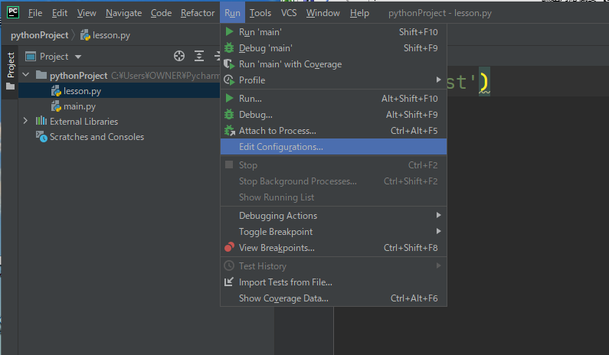

 | RunのEdit Configurations
 | から環境設定ができます。

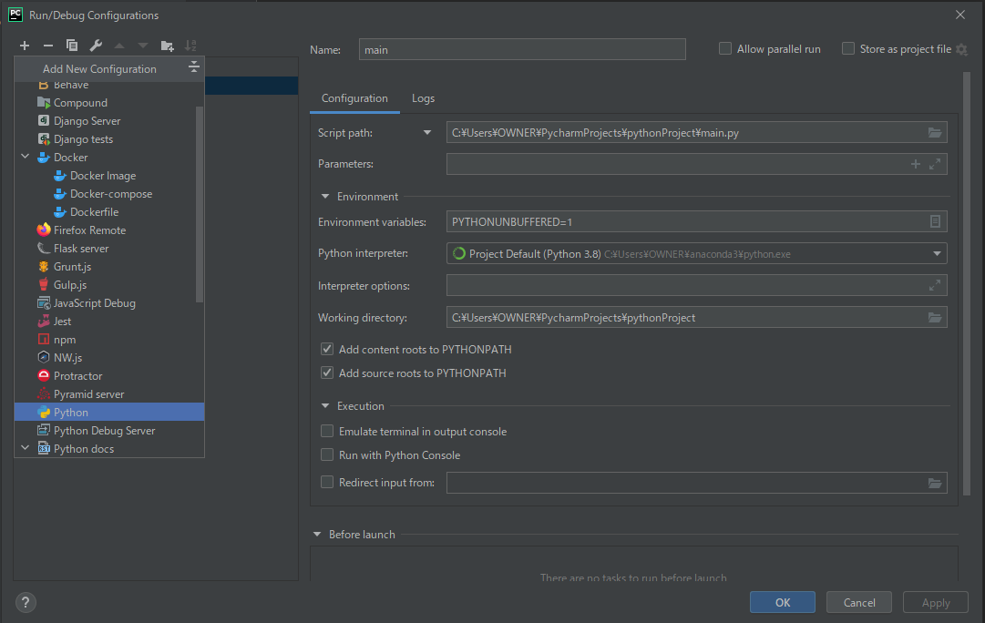

 | 左上＋ボタンからPythonを選択し、下記図のように設定しApplyを押してOKを押します。

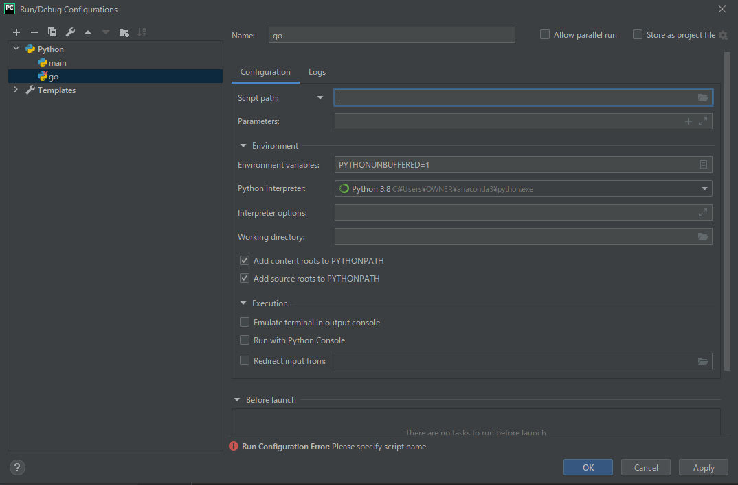

 | すると右上にgoと出てくるようになります。

 | 先ほど設定したgoの設定が紐づいているのでgo右のみどり▶を押すと実行することができます。
 | また新規でパイソンファイルを作ったときは先ほどと同じ手順で新規のパイソンファイルを指定する必要があります。
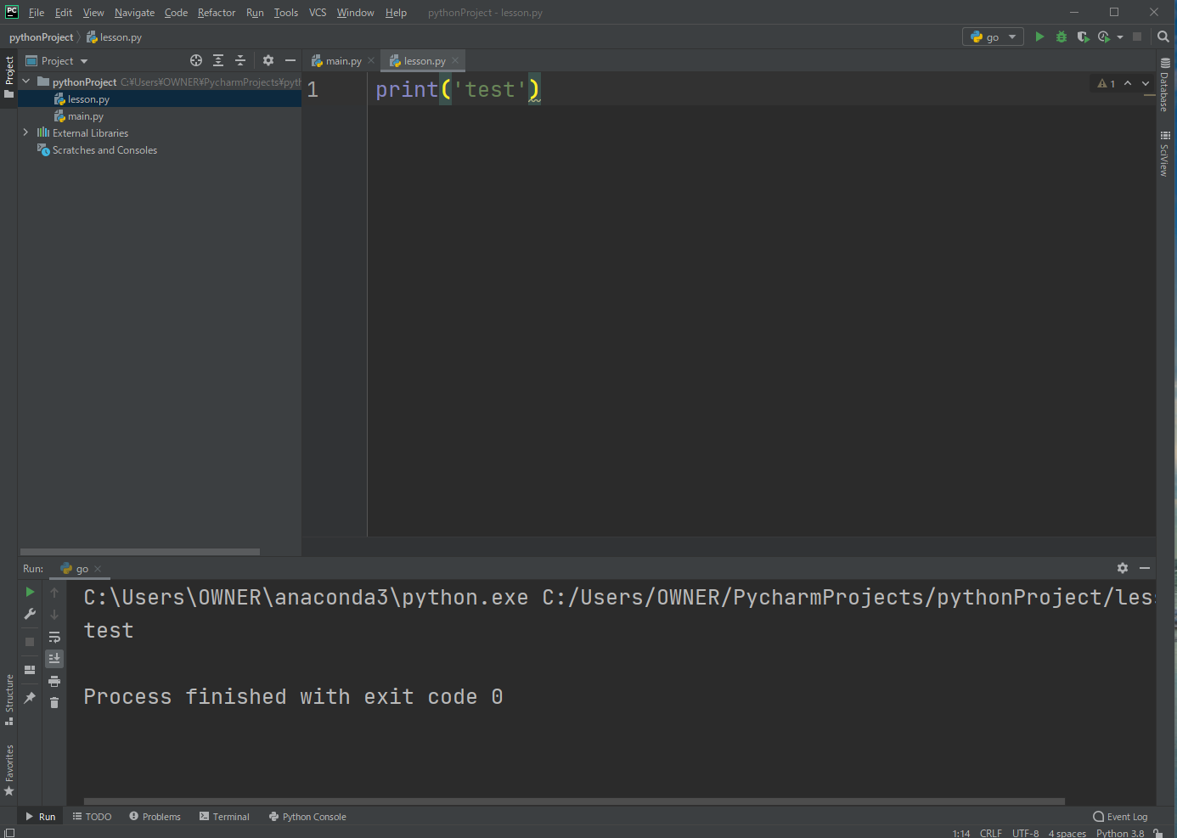

 | また、デバッグについて

 | 以下のようにプログラムを組んだ場合

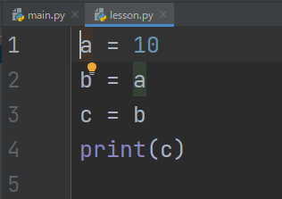

 | 以下のようにブレイクポイントを打ち

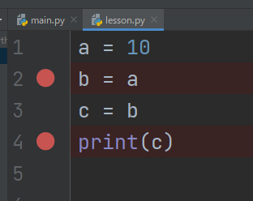

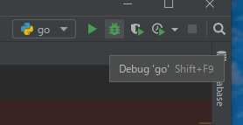

 | デバッグボタンを押すと、
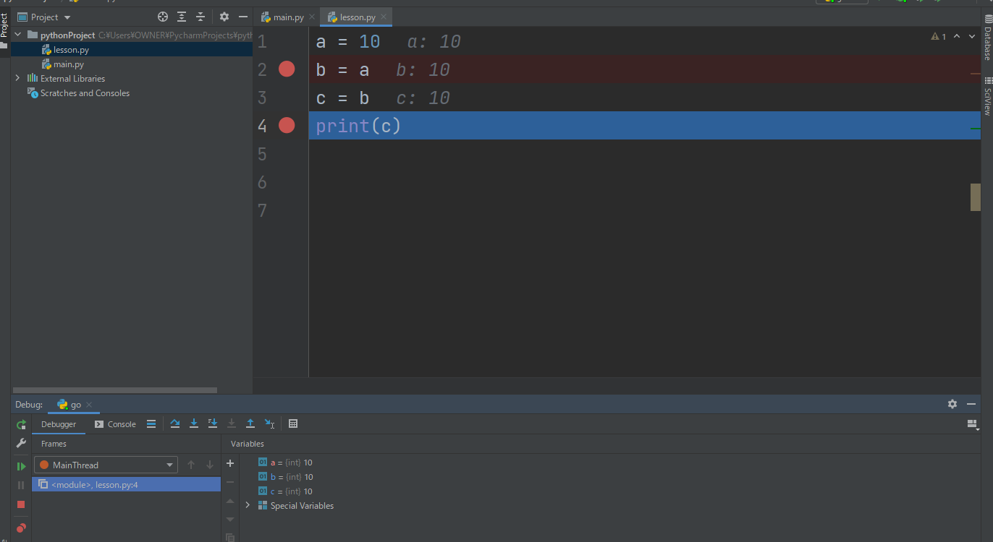

 | 上記図のようにデバックを進めることができます。

 | また、anaconda３配下のpythonにパスを通すための設定を行います。

 | ここでは割愛。

パイソンの基礎（変数宣言）

 | パイソンの場合変数を宣言するになったって他の言語のように数字と文字で変数の型を宣言しなくても
 | 扱うことができる。

 | また、print内にtype(変数名)とすると、

 | 変数の型が表示されて、自動で変数の型を判別していることが分かる。

 | また、変数にTrueを入れると

 | bool型になっていることが分かる。

 | また、numにnameを代入すると

 | numの内容が、mikeとなり、型がstr型となっていることが分かる。
 | num＝１の時点ではint型として認識しているが、nameを入れた時点でstr型として認識されるように
 | なる。

 | また、文字列を型変換をして数字として認識させたい場合はint（）と明示して代入することで
 | 文字列の１０を数字の１０として認識させることができる。

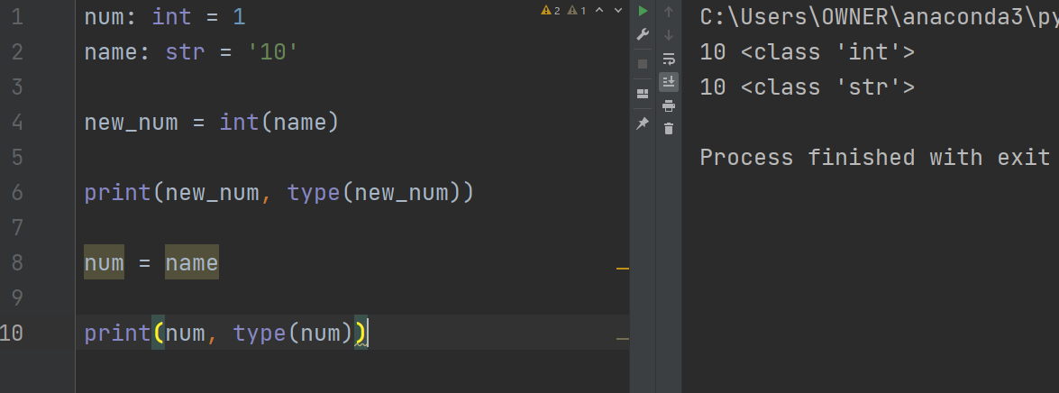

 | はじめから変数に対して型を当てはめることもできますが、プログラム上で上書きした場合
 | 上書きした変数の型を認識するのであまり意味はないと思われます。

 | 注意点として、変数名の最初の文字を数字にするとエラーとなってしまうので注意

 | そのほかにも予約語に値を代入してもエラーとなってしまいます。

パイソンの基礎（まずはprintで出力）

 | printで指定した文字列を出力することができました。

 | また、カンマで区切ってほかの文字列を並べて実行すると

 | デフォルトではスペースで文字列を区切りますが、sep=','としてprint関数の引数に
 | スペースに入れる文字を指定すると、

 | このように指定した文字で文字列を分けることができました。

 | また、print関数では実行後に改行が入るようになっていますがendという引数に空白を指定すると

 | 改行することなく一列で表示されました。

 | また、endに以下のように文字列の最後にピリオドを入れてほしい時は

 | のように指定することもできます。

パイソンの基礎（数値）

 | print関数で

 | 上記図のように計算式を渡してあげると、出力結果にて計算結果が出力されます。

